Sheet1
 |  |  |  | PÕHIHINNAD
AS HALS TRADING |  | AS HALS TRADING - T |  | 2026
Tuuliku tee 7/Kivikülvi 8 |  | Sepa 19 |  | ilma käibemaksuta
12915 Tallinn |  | 50113 Tartu
Tel. 71 51 400 |  | Tel. 301 630
e-mail: hals@hals.ee |  | halstartu@hals.ee |  | Allahindlus:
www.hals.ee |  |  |  | 0%
minipumplad
Purustiga pumplad WC poti ühendmiseks

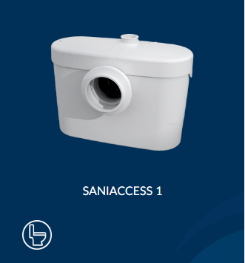
 | Kirjeldus |  |  |  | Põhihind | Netohind

 |  |  | Sobib ühe WC ühendamiseks

 |  |  | Lihtne juurdepääs hoolduseks |  | 433.00 | 433.00

 |  |  | Vaikne tehnoloogia

 |  |  | Pumpab kuni 5m vertikaalselt või
 |  |  | 100m horisontaalselt

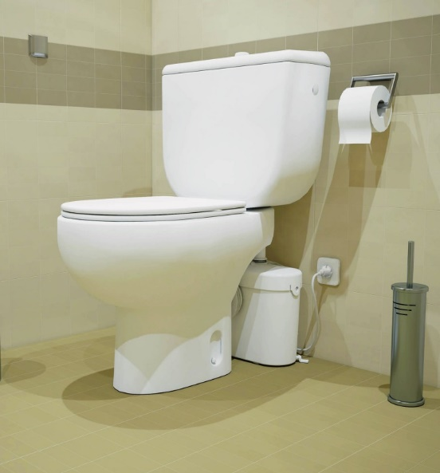
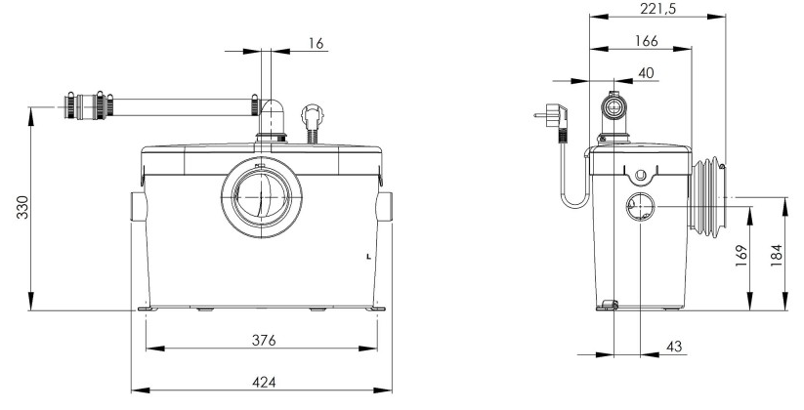

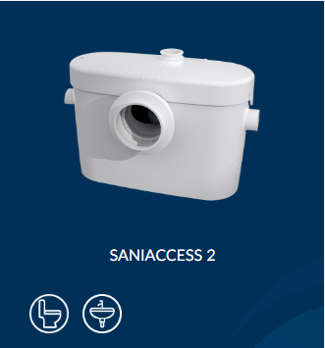
 | Kirjeldus |  |  |  | Põhihind | Netohind

 |  |  | Sobib ühe WC ja valamu ühendamiseks

 |  |  | Lihtne juurdepääs hoolduseks |  | 455.00 | 455.00

 |  |  | Vaikne tehnoloogia

 |  |  | Pumpab kuni 5m vertikaalselt või
 |  |  | 100m horisontaalselt

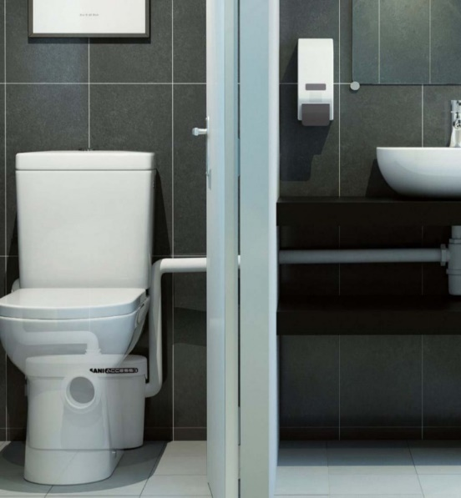

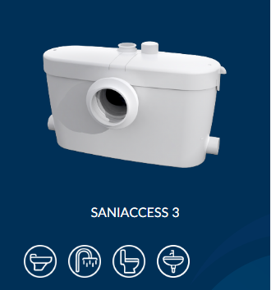
 | Kirjeldus |  |  |  | Põhihind | Netohind

 |  |  | Sobib ühe WC ja mitme hallivee väljundi ühendamiseks

 |  |  | Lihtne juurdepääs hoolduseks |  | 513.00 | 513.00

 |  |  | Vaikne tehnoloogia

 |  |  | Pumpab kuni 5m vertikaalselt või
 |  |  | 100m horisontaalselt

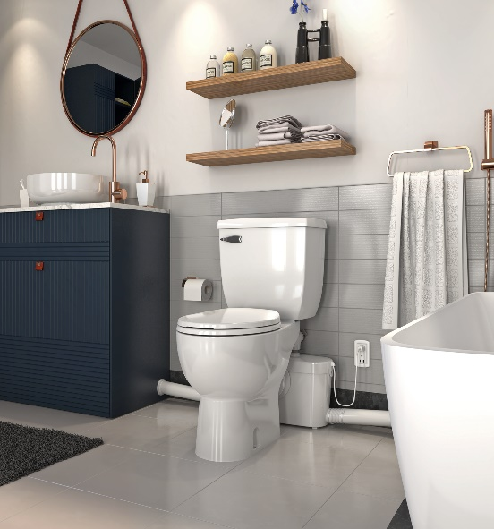
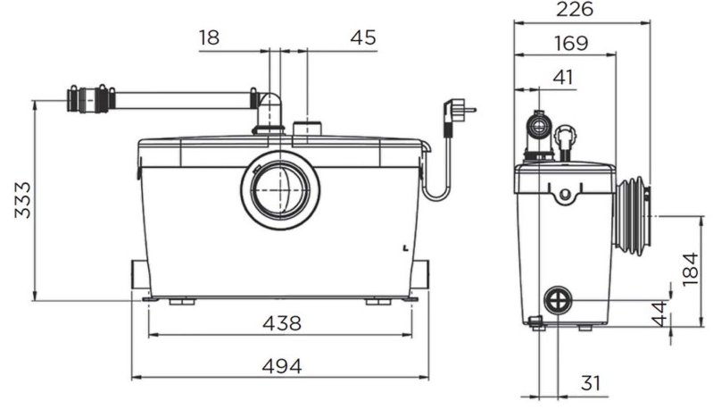

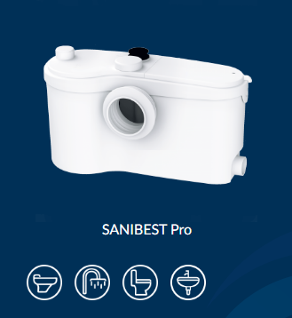
 | Kirjeldus |  |  |  | Põhihind | Netohind

 |  |  | Sobib ühe WC ja mitme hallivee väljundi ühendamiseks

 |  |  | Lihtne juurdepääs hoolduseks |  | 1053.00 | 1053.00
 |  |  | Võimsa purustiga, mõeldud eelkõige intensiivse kasutusega kohtadesse

 |  |  | Pumpab kuni 7m vertikaalselt või
 |  |  | 110m horisontaalselt

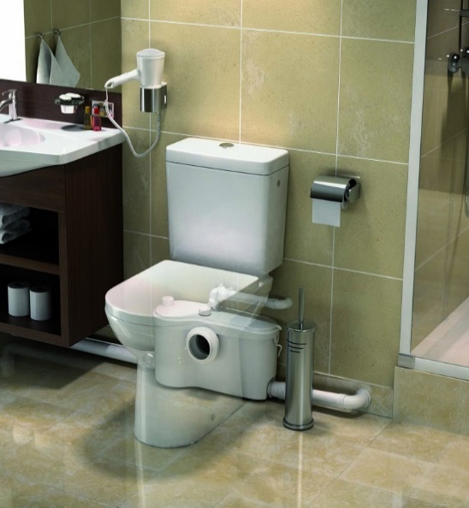
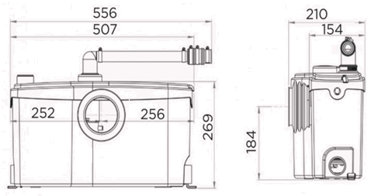

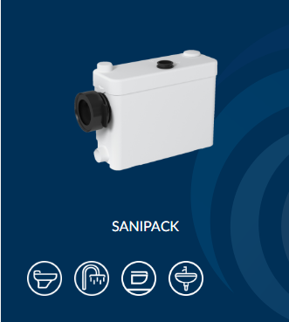
 | Kirjeldus |  |  |  | Põhihind | Netohind

 |  |  | Sobib ühe WC ja kahe hallivee väljundi ühendamiseks

 |  |  | Lihtne juurdepääs hoolduseks |  | 506.00 | 506.00
 |  |  | Eriti õhukese mõõduga - ideaalne seinasiseseks paigalduseks

 |  |  | Pumpab kuni 5m vertikaalselt või
 |  |  | 100m horisontaalselt

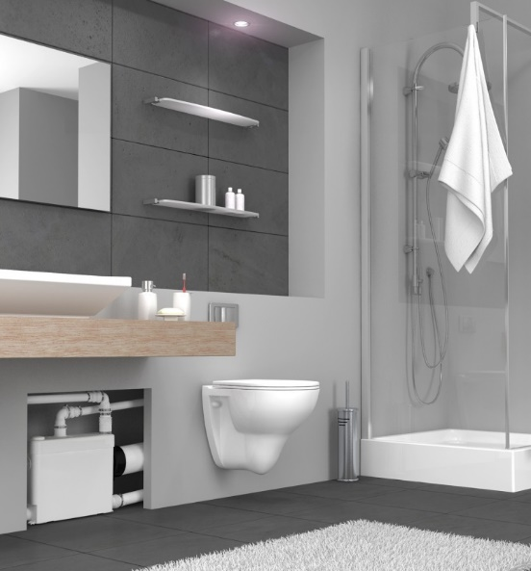
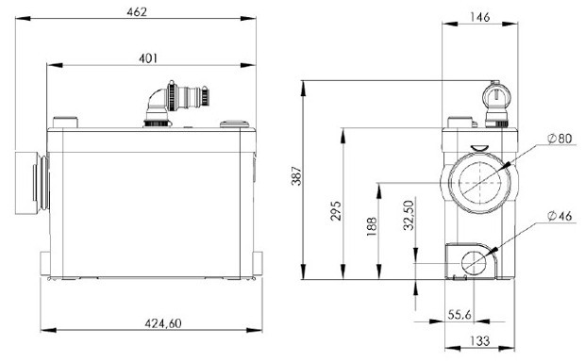

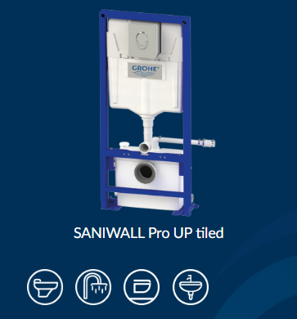
 | Kirjeldus |  |  |  | Põhihind | Netohind

 |  |  | Sobib ühe WC ja kahe hallivee väljundi ühendamiseks

 |  |  | Grohe seinasisene raam |  | 1595.00 | 1595.00
 |  |  | Võimalik katta keraamilise plaadiga

 |  |  | Pumpab kuni 5m vertikaalselt või
 |  |  | 100m horisontaalselt

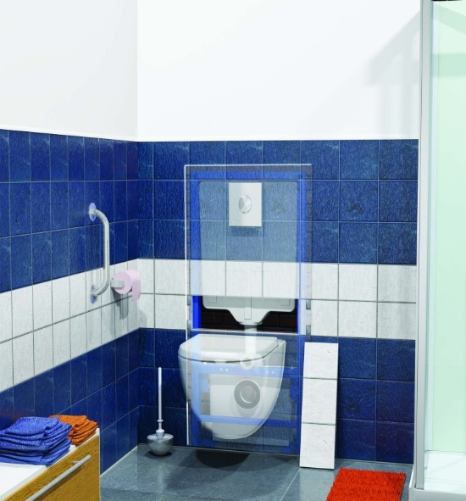
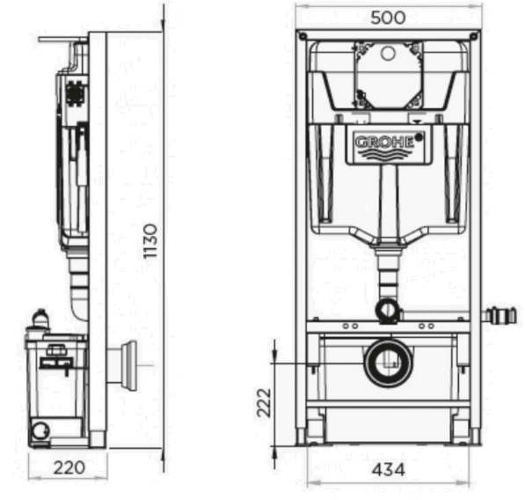

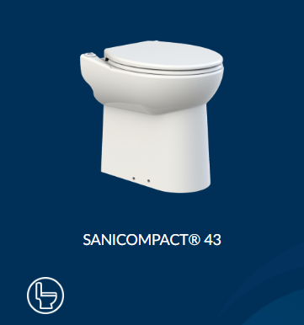
Sisseehitatud purustiga WC keraamika
 | Kirjeldus |  |  |  | Põhihind | Netohind

 |  |  | Sisseehitatud purustiga keraamika

 |  |  | Ilma loputuspaagita |  | 727.00 | 727.00

 |  |  | Kraanikausi liidesega

 |  |  | Pumpab kuni 3m vertikaalselt või
 |  |  | 30m horisontaalselt

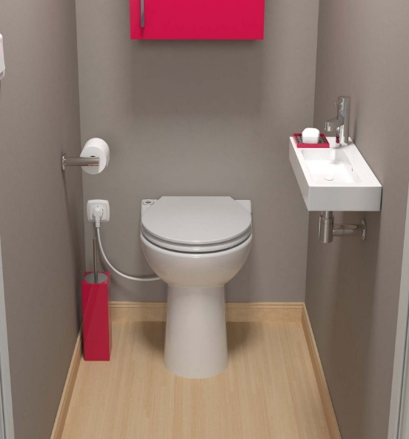
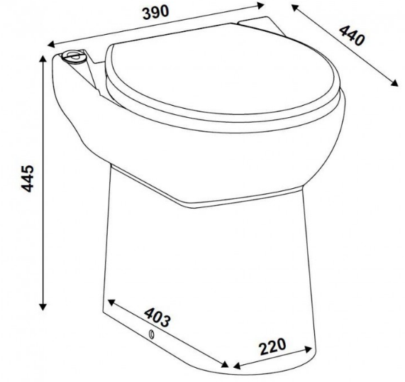

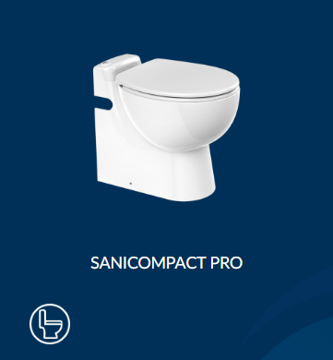
 | Kirjeldus |  |  |  | Põhihind | Netohind

 |  |  | Sisseehitatud purustiga keraamika

 |  |  | Ilma loputuspaagita |  | 1075.00 | 1075.00

 |  |  | Kraanikausi liidesega

 |  |  | Pumpab kuni 3m vertikaalselt või
 |  |  | 30m horisontaalselt

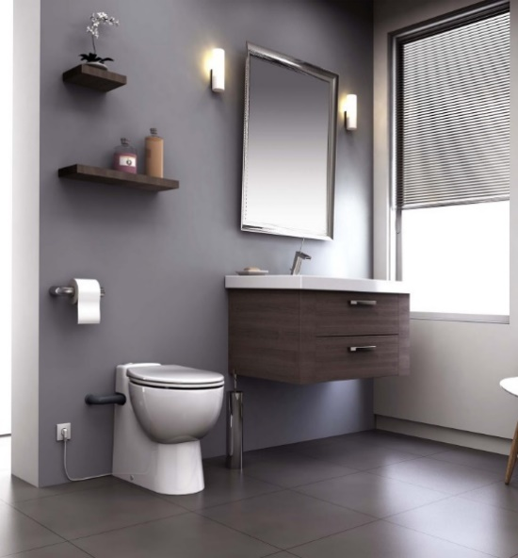
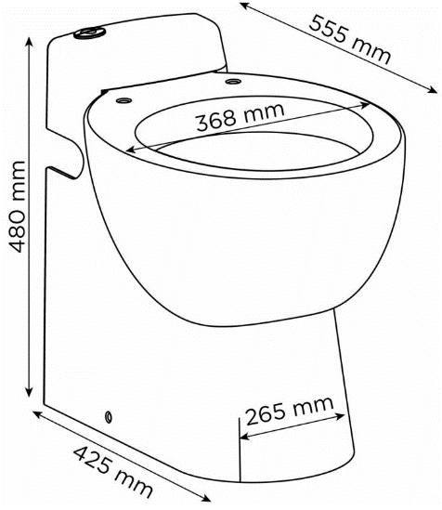

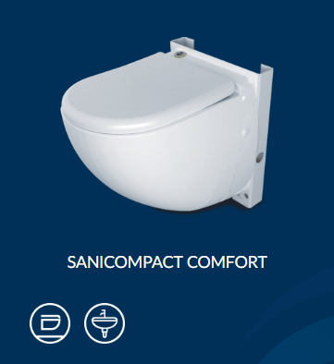
 | Kirjeldus |  |  |  | Põhihind | Netohind

 |  |  | Sisseehitatud purustiga keraamika

 |  |  | Ilma loputuspaagita |  | 1089.00 | 1089.00

 |  |  | Kraanikausi liidesega

 |  |  | Pumpab kuni 3m vertikaalselt või
 |  |  | 30m horisontaalselt

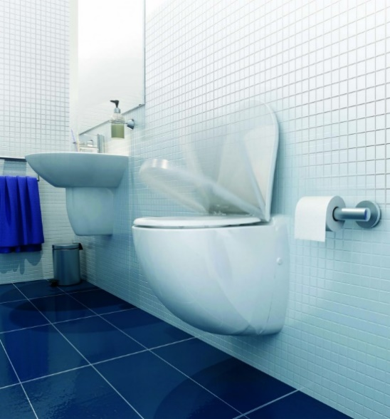
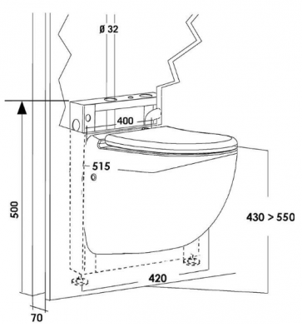

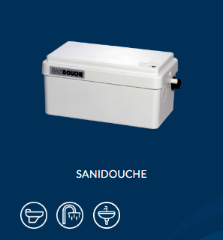
Minipumplad hallile veele
 | Kirjeldus |  |  |  | Põhihind | Netohind

 |  |  | Sobib dushi ja valamu ühendamiseks

 |  |  | Väikeste mõõtudega
 |  |  |  |  | 386.00 | 386.00
 |  |  | Võimalik paigutada kõrgema dushialuse alla või kõrvale

 |  |  | Pumpab kuni 4m vertikaalselt või
 |  |  | 40m horisontaalselt

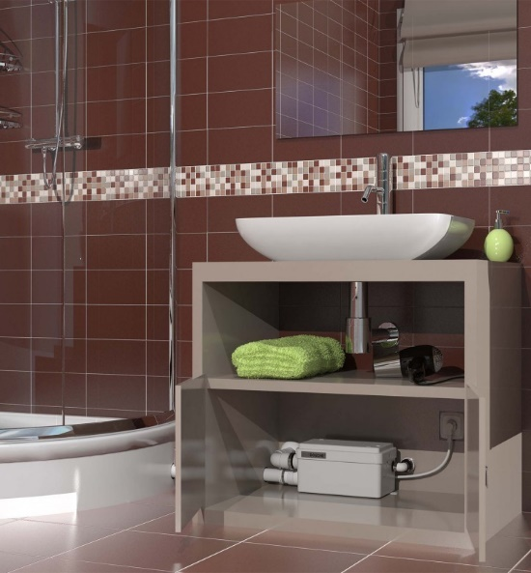

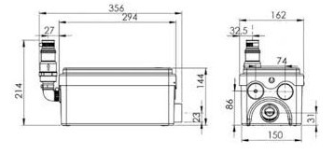

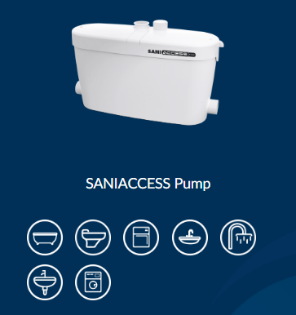
 | Kirjeldus |  |  |  | Põhihind | Netohind

 |  |  | Mitme hallivee väljundi ühendamiseks

 |  |  | Lihtne juurdepääs hoolduseks |  | 483.00 | 483.00

 |  |  | Vaikne tehnoloogia

 |  |  | Pumpab kuni 5m vertikaalselt või
 |  |  | 50m horisontaalselt

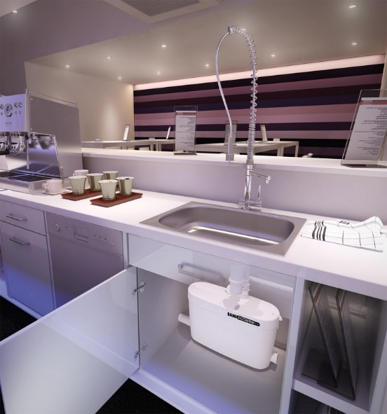
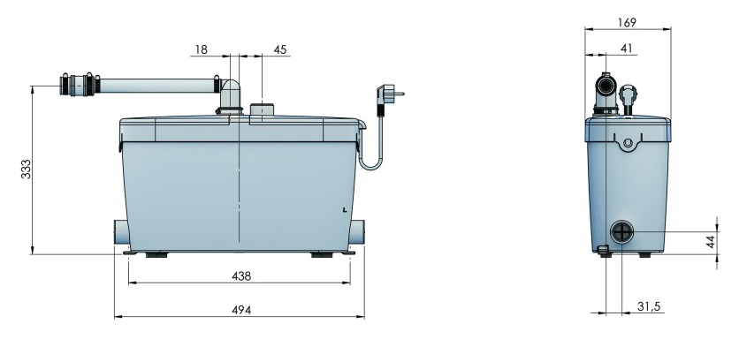

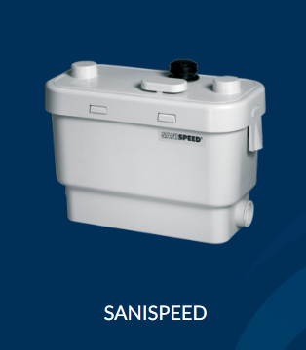
 | Kirjeldus |  |  |  | Põhihind | Netohind

 |  |  | Mitme hallivee väljundi ühendamiseks

 |  |  | Robustne mootor
 |  |  |  |  | 735.00 | 735.00
 |  |  | Ideaalne kergematesse ärilahendus-tesse - poed, kohvikud, kontorid

 |  |  | Pumpab kuni 7m vertikaalselt või
 |  |  | 70m horisontaalselt

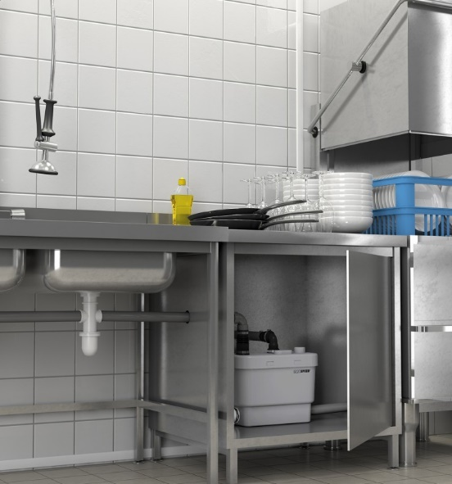
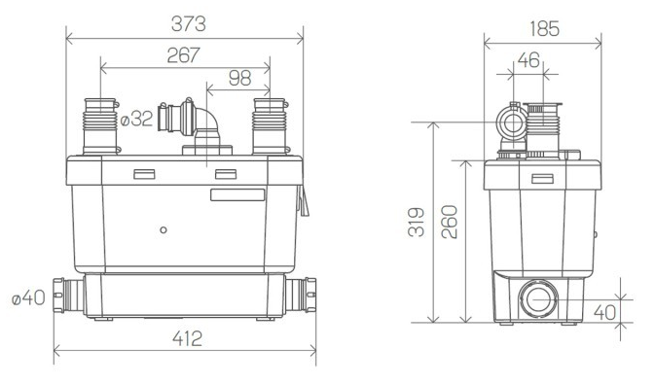

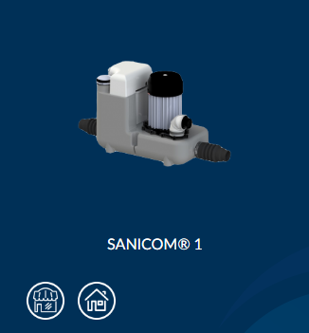
 | Kirjeldus |  |  |  | Põhihind | Netohind

 |  |  | Mitme hallivee väljundi ühendamiseks

 |  |  | Võimas ja töökindel mootor
 |  |  |  |  | 1253.00 | 1253.00
 |  |  | Ideaalne ärilahendustesse - poed, kohvikud, kontorid, restoranid

 |  |  | Pumpab kuni 8m vertikaalselt või
 |  |  | 80m horisontaalselt

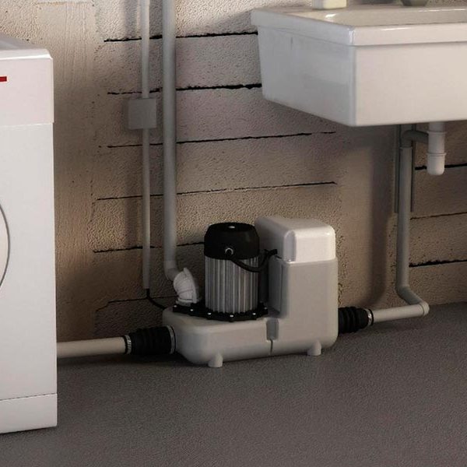
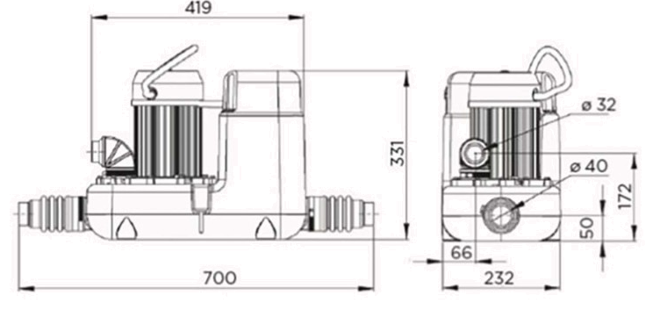

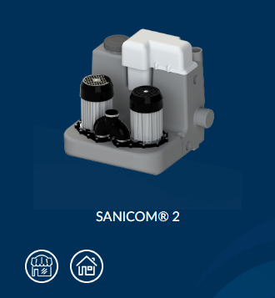
 | Kirjeldus |  |  |  | Põhihind | Netohind

 |  |  | Mitme hallivee väljundi ühendamiseks

 |  |  | Kaks võimsat ja töökindlat pumpa
 |  |  |  |  | 2252.00 | 2252.00
 |  |  | Ideaalne suuremat jõudlust vajavatele ärilahendustele

 |  |  | Pumpab kuni 11m vertikaalselt või
 |  |  | 110m horisontaalselt

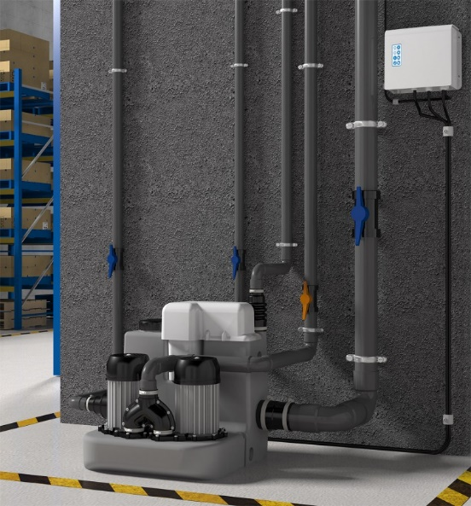
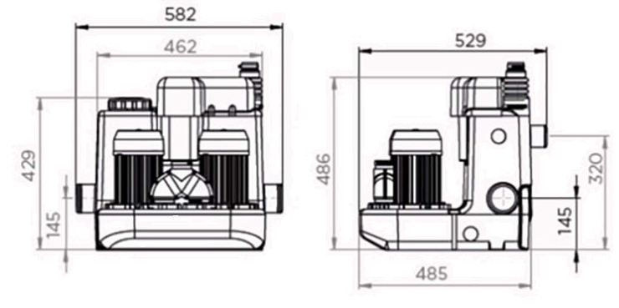

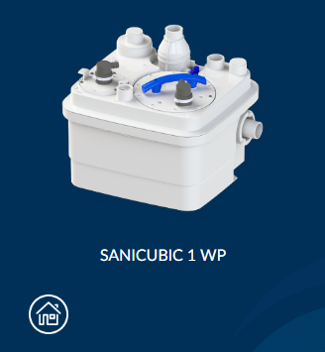
Purustiga pumplad mitme WC ja hallivee väljundi ühendamiseks
 | Kirjeldus |  |  |  | Põhihind | Netohind

 |  |  | Sobib kahe WC ja mitme hallivee väljundi ühendamiseks

 |  |  | Robustne ja töökindel purustiga pump |  | 1895.00 | 1895.00
 |  |  | Ideaalne tiheda kasutusega ärilahendustele või suurtele kodudele

 |  |  | Pumpab kuni 11m vertikaalselt või
 |  |  | 110m horisontaalselt

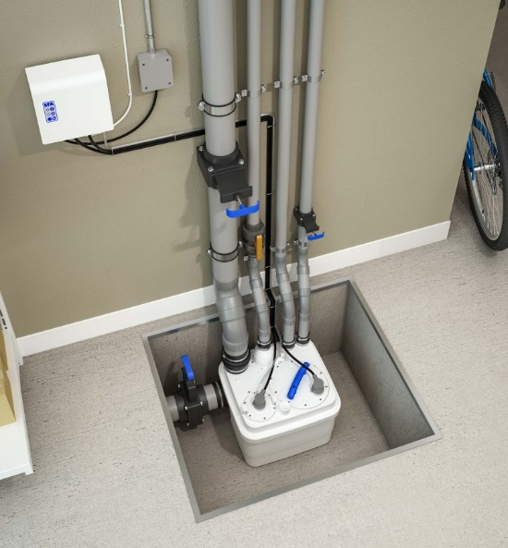

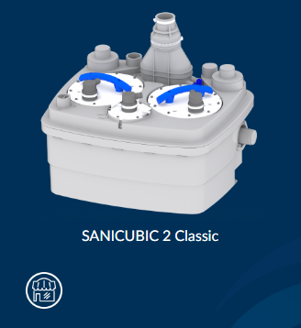
 | Kirjeldus |  |  |  | Põhihind | Netohind

 |  |  | Sobib mitme WC ja hallivee väljundi ühendamiseks

 |  |  | Kaks võimsat ja töökindlat pumpa |  | 2408.00 | 2408.00
 |  |  | Ideaalne tiheda kasutusega ärilahendustele või suurtele kodudele

 |  |  | Pumpab kuni 11m vertikaalselt või
 |  |  | 110m horisontaalselt

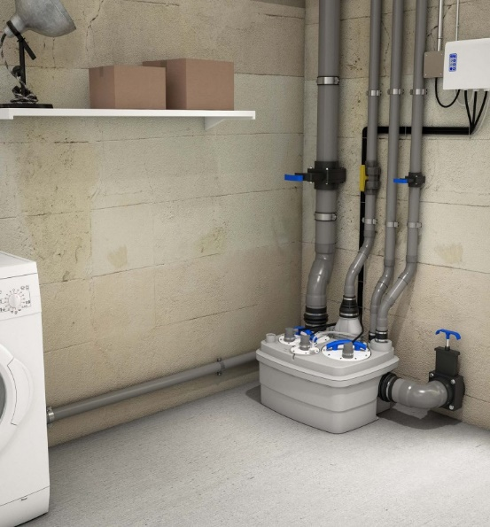

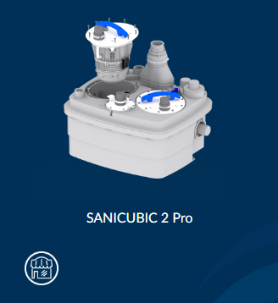
 | Kirjeldus |  |  |  | Põhihind | Netohind
 |  |  | Sobib mitme WC ja hallivee väljundi ühendamiseks

 |  |  | Kaks võimsat ja töökindlat pumpa
 |  |  | Ideaalne tiheda kasutusega ärilahendustele või suurtele kodudele |  | 2970.00 | 2970.00

 |  |  | Pumpab kuni 11m vertikaalselt või
 |  |  | 110m horisontaalselt
 |  |  | SMART kontrollpaneel ja juhtmevaba alarmseade

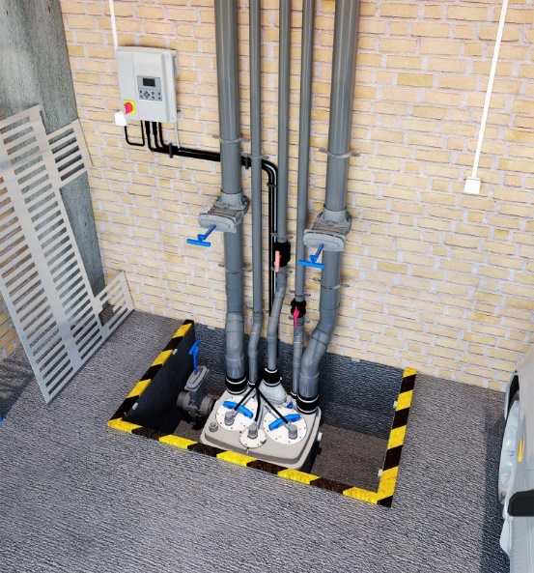

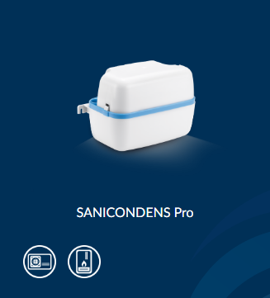
Minipumbad kondensaadi jaoks
 | Kirjeldus |  |  |  | Põhihind | Netohind

 |  |  | Happelise kondensaadi ärastamiseks

 |  |  | 2 liitrine paak |  | 153.00 | 153.00

 |  |  | Kaks sisendit

 |  |  | Pumpab kuni 4,5m vertikaalselt või
 |  |  | 50m horisontaalselt

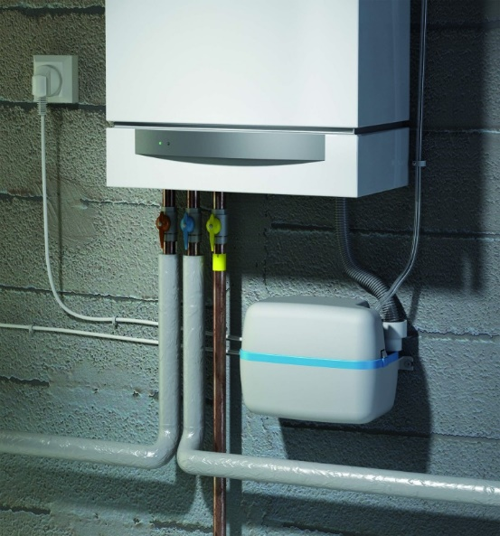
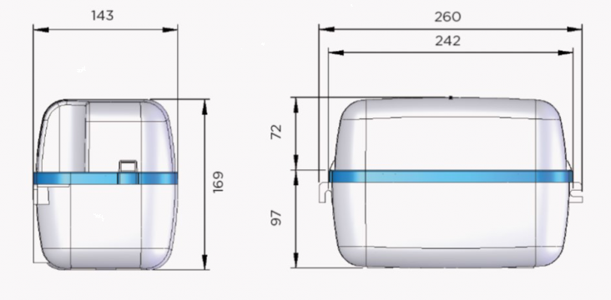

 | Kirjeldus |  |  |  | Põhihind | Netohind

 |  |  | Sisseehitatud alusega pH'd neutraliseerivate graanulite jaoks

 |  |  | Happelise kondensaadi ärastamiseks |  | 346.00 | 346.00

 |  |  | 2 liitrine paak / 4 sisendit

 |  |  | Pumpab kuni 4,5m vertikaalselt või
 |  |  | 50m horisontaalselt

 | Kirjeldus |  |  |  | Põhihind | Netohind

 |  |  | Sobib kuni 10kW konditsioneeridele

 |  |  | Madal müratase: 23 dB(A) |  | 95.00 | 95.00

 |  |  | Äravool läbi 8 või 10 mm vooliku

 |  |  | Pumpab kuni 15 l/h

 | Kirjeldus |  |  |  | Põhihind | Netohind

 |  |  | Kohaldatava seinakarbikuga

 |  |  | Madal müratase: 23 dB(A) |  | 168.00 | 168.00

 |  |  | Äravool läbi 8 või 10 mm vooliku

 |  |  | Pumpab kuni 15 l/h

 | Kirjeldus |  |  |  | Põhihind | Netohind

 |  |  | Kiire ja lihtne paigaldus

 |  |  | Madal müratase: 23 dB(A) |  | 95.00 | 95.00

 |  |  | Äravool läbi 8 või 10 mm vooliku

 |  |  | Pumpab kuni 12 l/h

Lisatarvikud
 | Kirjeldus |  |  |  | Põhihind | Netohind

 |  |  | Aitab kaitsta üleujutamise eest

 |  |  | Lihtne ja kiire paigaldus |  | 110.00 | 110.00

 |  |  | Sobib vastava tähisega pumplatele

 |  |  | Patareitoide

 | Kirjeldus |  |  |  | Põhihind | Netohind

 |  |  | Ideaalne SFA pumplatele

 |  |  | Suur kanister mitmeks kasutuseks |  | 56.00 | 56.00

 |  |  | Pikendab seadme töö- ja eluiga

 |  |  | Ideaalne väiksema diameetriga
 |  |  | torustike jaoks

